关系图
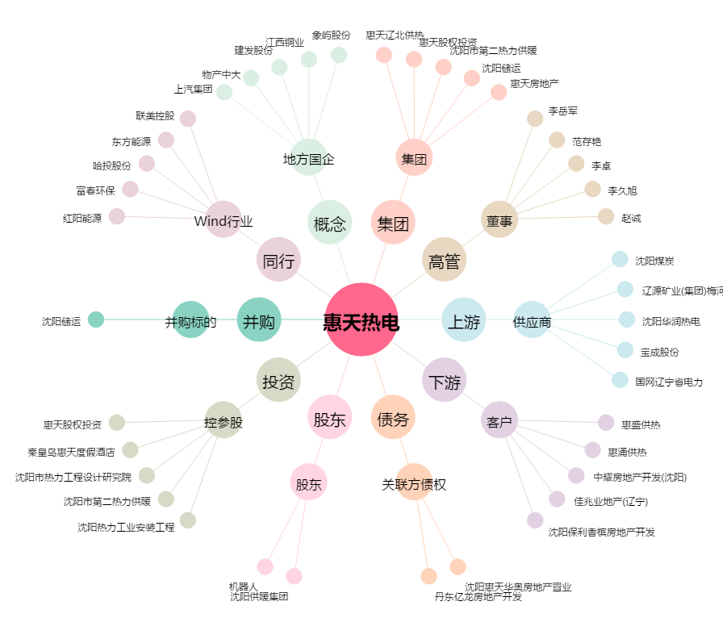
惠天热电[000692.SZ] - 关系概览图

